レイアウト
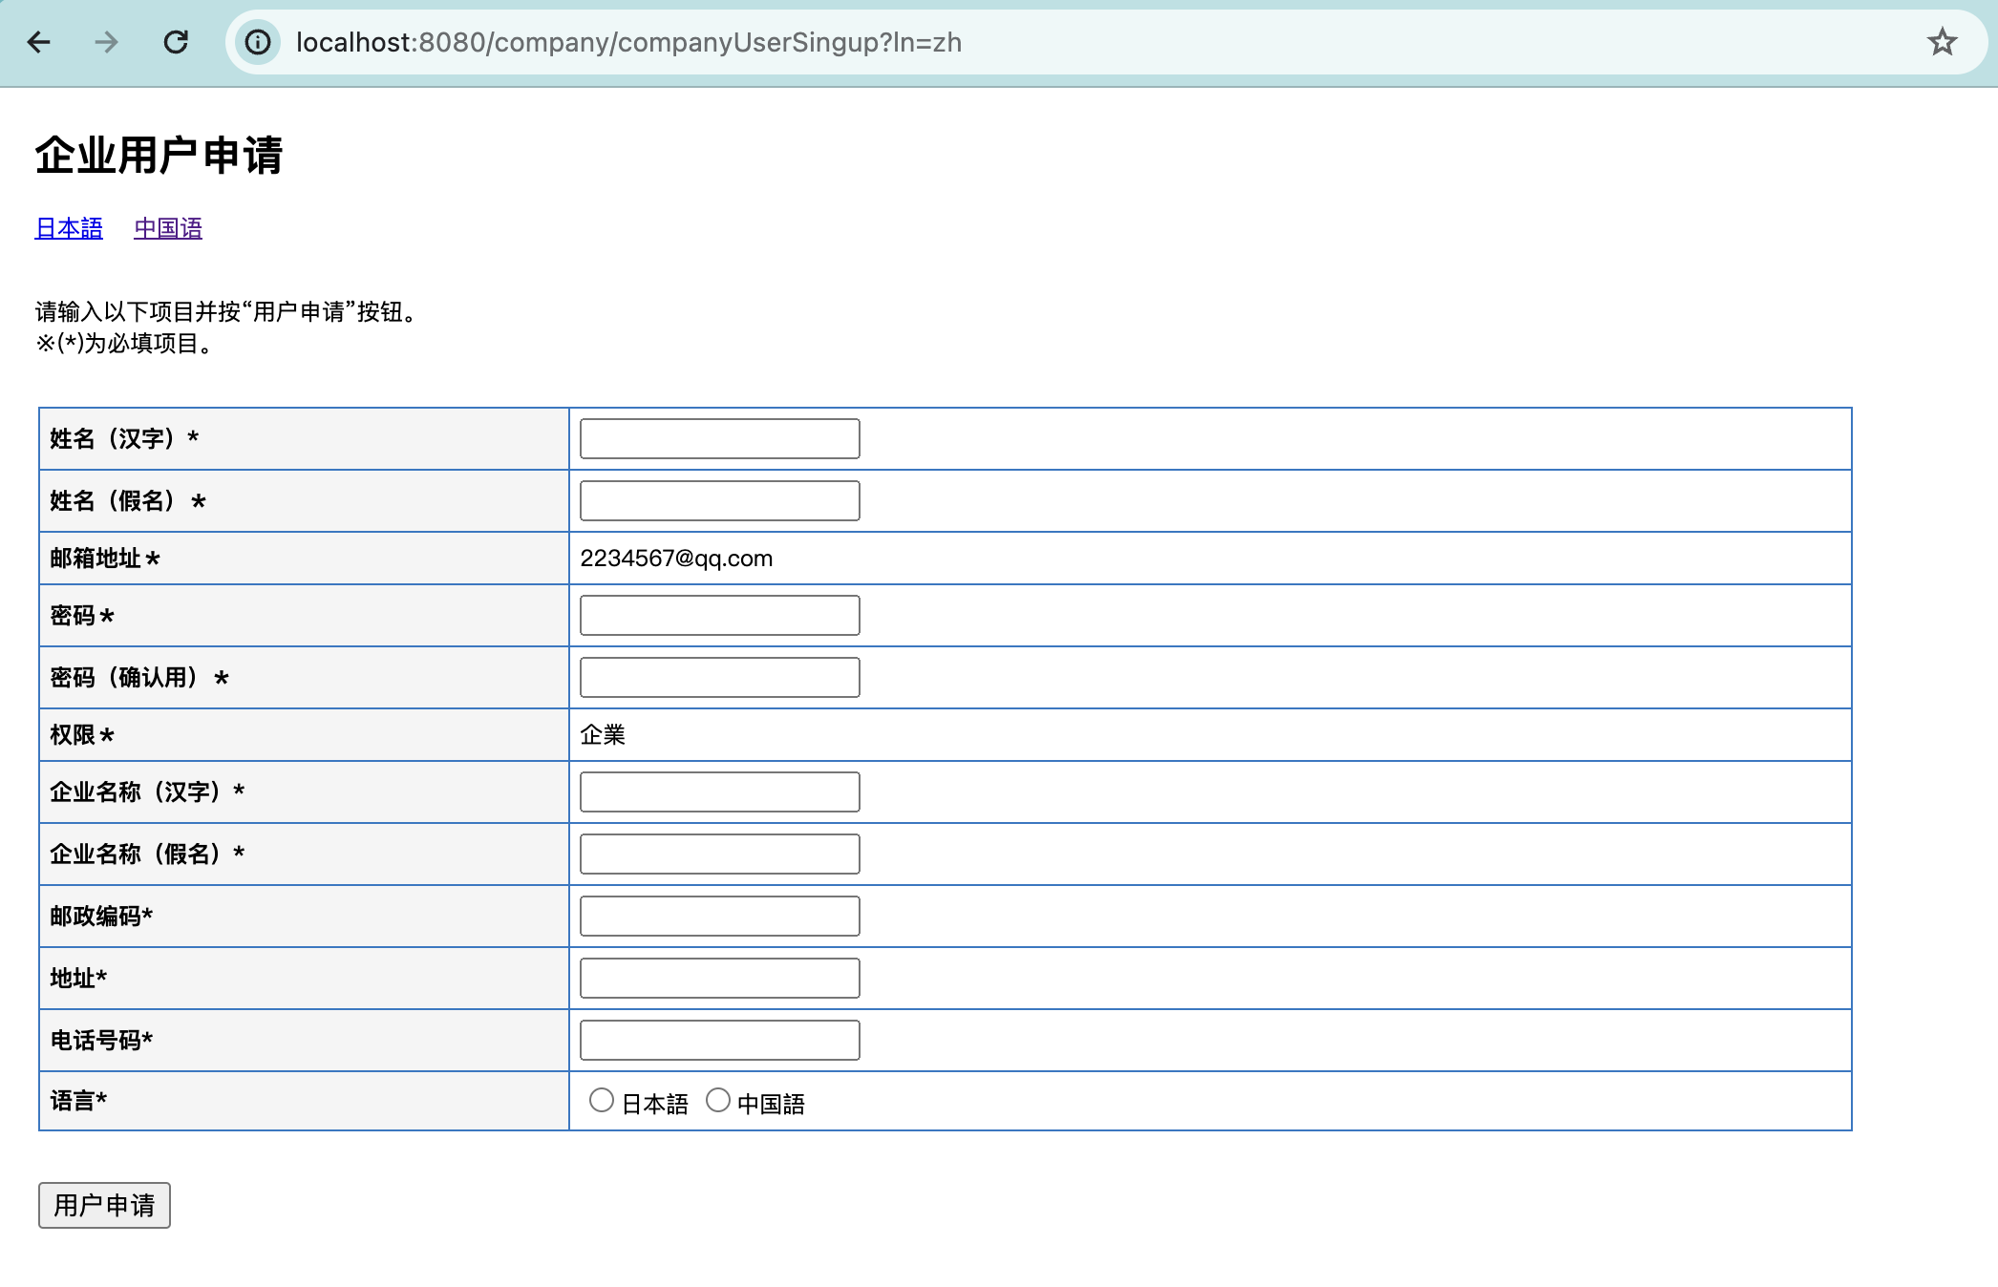
所有者 |  | 蘇州寧静ソフト会社 | プロジェクト名 | njservice | 最終更新者 | 彭
仕様書名 |  | 画面仕様_企業ユーザー申請 | 仕様種別 | 画面レイアウト | 最終更新日 | 2024-03-24

PC用 | 日本語
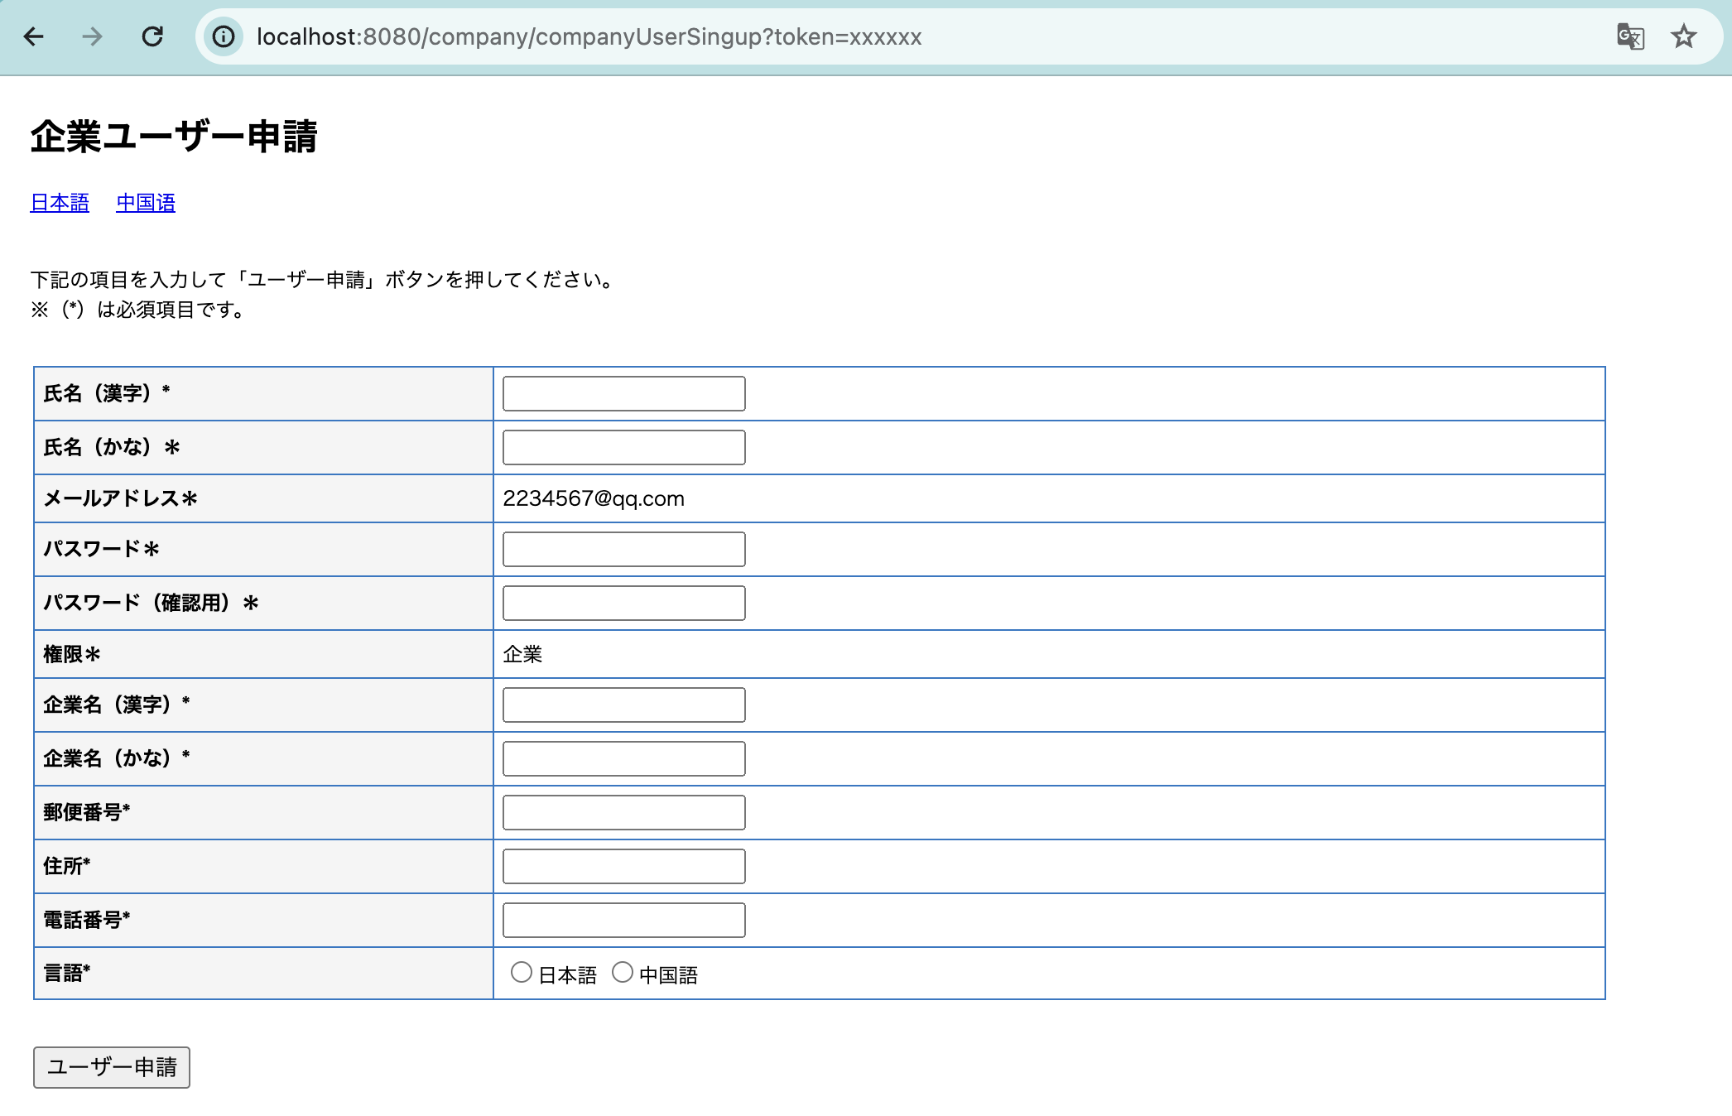

PC用 | 中国語

画面項目
所有者 |  | 蘇州寧静ソフト会社 | プロジェクト名 | njservice | 最終更新者 | 銭
仕様書名 |  | 画面仕様_企業ユーザー申請 | 仕様種別 | 画面項目 | 最終更新日 | 2023-08-15

No. | 項目名 | 項目物理名 | 項目種類 | 入力フォーマット | 表示フォーマット | 必須 | タブ順 | 内容
1 | 日本語 |  | リンク |  |  |  | 1
2 | 中国语 |  | リンク |  |  |  | 2
3 | 氏名（漢字） | nameKj | テキスト | 文字(64) | 文字(64) | ○ | 3
4 | 氏名（かな） | nameKn | テキスト | 文字(64) | 文字(64) | ○ | 4
5 | メールアドレス | email | ラベル |  |  | ○ | 5
6 | パスワード | password | パスワード | 文字(16) | 文字(16) | ○ | 6
7 | パスワード（確認用） | password | パスワード | 文字(16) | 文字(16) | ○ | 7
8 | 権限 | uid | ラベル |  |  | ○ | 8
9 | 企業名（漢字） | companyKj | テキスト | 文字(64) | 文字(64) | ○ | 9
10 | 企業名（かな） | companyKn | テキスト | 文字(64) | 文字(64) | ○ | 10
11 | 郵便番号 | post | テキスト | 文字(8) | 文字(8) | ○ | 11
12 | 住所 | address | テキスト | 文字(64) | 文字(64) | ○ | 12
13 | 電話番号 | tel | テキスト | 文字(13) | 文字(13) | ○ | 13
14 | 戻る |  | ボタン |  |  |  | 14
15 | ユーザー申請 |  | ボタン |  |  |  | 15

変更

